상품제안서
스위스밀리터리 2단자동 무지 + 150g세면타올 세트 | 상품코드: S21769

 |  |  |  |  |  |  | 02-713-8555 | www.synergygift.co.kr
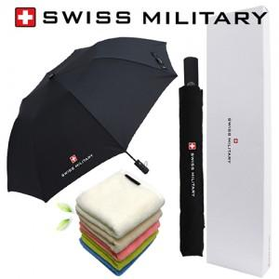

【상세/제작정보】

【인쇄/포장옵션】 | 실크, 자수, 원단1도인쇄 / 포장지포장

【공급단가】 | 수량 | 50~ | 300~ | 500~ | 1,000~ | 3,000~
*VAT별도 | 단가 | 12,870원 | 12,670원 | 12,370원 | 11,880원 | 11,380원

【상품 URL】 | https://www.synergygift.co.kr:443/src/goods_detail.php?gdno=21769

